Sheet1
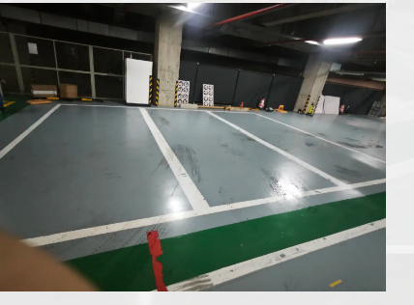
车辆 | OT38 | 软件版本 | Releas_Chery_E0X_240704_V1
序号 | 场景 | 识别方向 | 泊车是否完成(0/1) | 泊车姿态（0/1) | 左前(cm) | 左后(cm) | 右前(cm) | 右后(cm) | data | 左右误差
1 | 垂直线车位 | 左 | 1 | 1 | 19 | 17 | 20 | 21 | 202407051021 | 1
2 |  |  | 1 | 1 | 19 | 17 | 20 | 21 | 202407051029 | 1
3 |  |  | 1 | 1 | 26 | 21 | 13 | 17 | 202407051032 | -13
4 |  |  | 1 | 1 | 20 | 19 | 19 | 19 | 202407051357 | -1
5 |  |  | 1 | 1 | 30 | 25 | 9 | 12 | 202407051400 | -21
6 |  | 右 | 1 | 1 | 13 | 17 | 26 | 20 | 202407051036 | 13
7 |  |  | 1 | 1 | 13 | 16 | 26 | 21 | 202407051040 | 13
8 |  |  | 1 | 1 | 13 | 16 | 26 | 22 | 202407051044 | 13
9 |  |  | 1 | 1 | 13 | 15 | 26 | 23 | 202407051406 | 13
10 |  |  | 1 | 1 | 12 | 15 | 27 | 23 | 202407051409 | 15
车辆 | 大牌5 | 软件版本 | Releas_Chery_E0X_240704_V1 |  |  |  |  |  |  | 0
序号 | 场景 | 识别方向 | 泊车是否完成(0/1) | 泊车姿态（0/1) | 左前(cm) | 左后(cm) | 右前(cm) | 右后(cm) | data | 左右误差
1 | 垂直线车位 | 左 | 1 | 1 | 20 | 19 | 19 | 19 | 143246 | -1
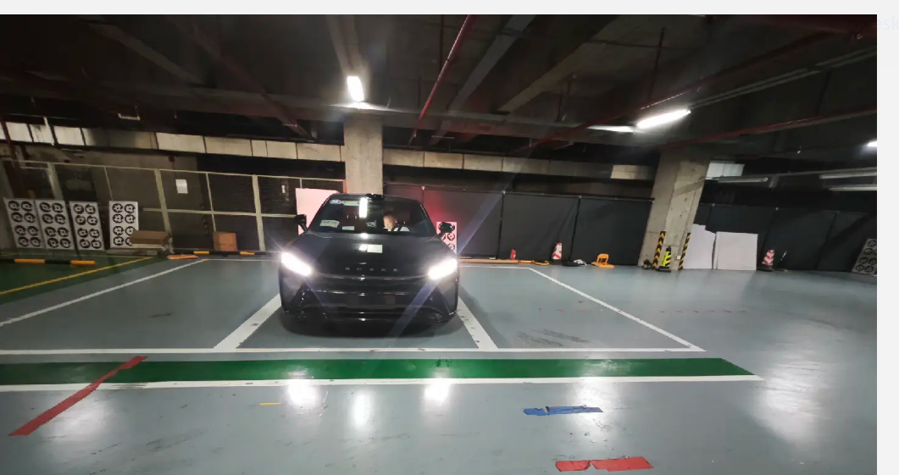
2 |  |  | 1 | 1 | 17 | 18 | 21 | 20 | 143556 | 4
3 |  |  | 1 | 1 | 21 | 20 | 18 | 18 | 144045 | -3
4 |  |  | 1 | 1 | 19 | 18 | 20 | 21 | 144319 | 1
5 |  |  | 1 | 1 | 26 | 23 | 13 | 14 | 144612 | -13
6 |  | 右 | 1 | 1 | 14 | 18 | 25 | 20 | 144904 | 11
7 |  |  | 1 | 1 | 14 | 18 | 25 | 20 | 145147 | 11
8 |  |  | 1 | 1 | 17 | 19 | 23 | 19 | 145640 | 6
9 |  |  | 1 | 1 | 17 | 20 | 22 | 17 | 150107 | 5
10 |  |  | 1 | 1 | 16 | 21 | 23 | 18 | 150421 | 7

